RD201901
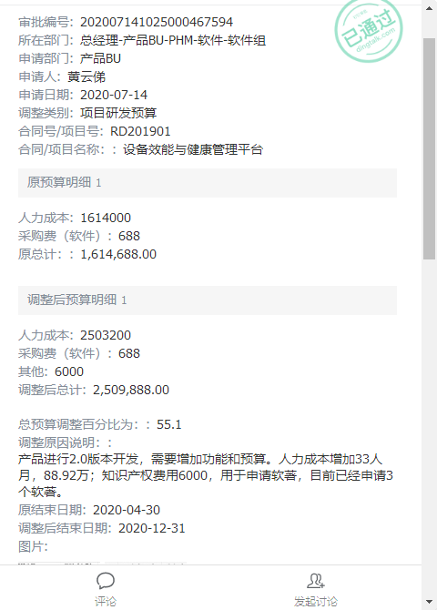
项目名称 |  |  | 设备效能与健康管理平台 |  |  | 预算 | 第二次调整
项目号 |  |  | RD201901
项目负责人 |  |  | 黄云俤

研发预算 |  |  | 2,509,888.00

期间 | 工时 | 人工费用 | 采购成本 | 差旅费 | 小计
2019-10-01 |  |  |  |  | -
2019-11-01 |  |  | 688.00 | - | 688.00
2019-12-01 |  |  | - | - | -
2020-01-01 |  |  | - | 3,306.28 | 3,306.28
2020-02-01 |  |  | - | - | -
2020-03-01 |  |  | - | - | -
2020-04-01 |  |  | - | - | -
2020-05-01 |  |  |  |  | -
2020-06-01 |  |  |  |  | -
2020-07-01 |  |  |  |  | -
2020-08-01 |  |  |  |  | -
2020-09-01 |  |  |  |  | -
2020-10-01 |  |  | - | - | -
2020-11-01 |  |  | 15,226.42 | - | 15,226.42
2020-12-01 |  |  |  |  | -
2021-01-01 |  |  | - | - | -
2021-02-01 |  |  |  |  | -
2021-03-01 |  |  | 806.71 |  | 806.71
2021-04-01 |  |  |  |  | -
2021-05-01 |  |  | - | 1,060.55 | 1,060.55
2021-06-01 |  |  | - | 26,485.64 | 26,485.64
2021-07-01 |  |  | - |  | -
2021-08-01 |  |  |  |  | -
2021-09-01 |  |  |  |  | -
2021-10-01 |  |  |  |  | -
2021-11-01 |  |  |  |  | -
2021-12-01 |  |  |  |  | -
2022-01-01 |  |  |  |  | -
合计 | - | - | 16,721.13 | 30,852.47 | 47,573.60
预算 |  | 2,503,200.00 | 6,688 | - | 2,509,888
预算消耗% |  | 0% | 250% |  | 2%

以上费用不包括以下预付款：
日期 | 摘要 |  |  |  | 预付金额
202108 | 支付RD201901采购倍福模块-毕孚自动化_2021.08.25_- |  |  |  | 2,950.00

 | 合计 |  |  |  | 2,950.00

YC202104001
项目名称 | 玉溪卷烟厂精品线数据集成与产品信息追溯项目 |  |  |  |  |  |  |  | 玉溪卷烟厂精品线数据集成与产品信息追溯项目成本估算
项目号 |  |  | YC202104001 |  |  |  |  |  |  |  |  |  |  |  |  |  | 253.38
项目负责人 |  |  | 李传政 |  |  |  |  |  | 类别 | 模块 | 子模块 | 描述 | 单价 | 人员 | 天数 | 数量 | 预估成本 | 备注
 |  |  |  |  |  |  |  |  | 人工 |  |  |  | 万 |  |  | 人/天 | 122.58
合同金额 |  |  | 2,403,300.00 |  |  |  |  |  | 1 | 需求调研 | 需求调研 | 工艺流程、数据关联（来源）等 | 0.18 | 2 | 8 | 16 | 2.88
合同预算 |  |  | 2,533,800.00 | 不含税收入 | 2,200,057.61 |  |  |  | 2 |  | 需求分析 | 业务分析、数据关联分析 | 0.18 | 2 | 15 | 30 | 5.4
 |  |  |  |  |  |  |  |  | 3 |  | 需求确认 | 客户需求确认签字 | 0.18 | 2 | 1 | 2 | 0.36
期间 | 工时 | 人工费用 | 采购成本 | 差旅费 | 外包费 | 其他 | 小计 |  | 4 | 系统设计 | 数据存储设计 | 制丝数据存储点梳理和存储设计 | 0.18 | 2 | 10 | 20 | 3.6
2021-04-01 |  |  |  |  |  |  | - |  | 5 |  | 追溯功能设计 | 软件功能设计 | 0.18 | 2 | 10 | 20 | 3.6
2021-05-01 |  |  |  |  |  |  | - |  | 6 |  | 数据库设计 | 数据仓库、数据主题等 | 0.18 | 1 | 20 | 20 | 3.6
2021-06-01 |  |  |  |  |  |  | - |  | 7 |  | 界面设计 | 界面原型设计 | 0.18 | 2 | 20 | 40 | 7.2
2021-07-01 |  |  |  |  |  |  | - |  | 8 |  | 设计评审确认 | 客户设计确认签字 | 0.18 | 2 | 1 | 2 | 0.36
2021-08-01 |  |  |  |  |  |  | - |  | 9 | 系统开发 | 软件开发 | 产品信息追溯平台 | 0.18 | 2 | 40 | 80 | 14.4
2021-09-01 |  |  |  |  |  |  | - |  |  |  | 时间关联数据模型开发 | 烟丝批次关联、烟支缓存关联模型 | 0.18 | 1 | 30 | 30 | 5.4
2021-10-01 |  |  |  |  |  |  | - |  | 10 |  | OPC映射配置开发 | OPC映射配置界面开发 | 0.18 | 1 | 10 | 10 | 1.8
2021-11-01 |  |  |  |  |  |  | - |  | 11 | 系统测试 | 小组测试 | 小组内部测试 | 0.18 | 2 | 10 | 20 | 3.6
2021-12-01 |  |  |  |  |  |  | - |  | 12 |  | 集成测试 | 公司QC测试 | 0.18 | 1 | 20 | 20 | 3.6
2022-01-01 |  |  |  |  |  |  | - |  | 13 | 部署实施 | 技术平台搭建与验证 |  | 0.18 | 2 | 10 | 20 | 3.6
2022-02-01 |  |  |  |  |  |  | - |  | 14 |  | 时序数据采集配置 | 时序数据采集配置 | 0.18 | 2 | 30 | 60 | 10.8
2022-03-01 |  |  |  |  |  |  | - |  | 15 |  | 工业数据仓库实施 | 数据仓库搭建及数据集市建设 | 0.18 | 2 | 20 | 40 | 7.2
2022-04-01 |  |  |  |  |  |  | - |  | 16 |  | 软件系统部署 | 部署及调优 | 0.18 | 1 | 1 | 1 | 0.18
2022-05-01 |  |  |  |  |  |  | - |  | 17 |  | 系统培训 | 培训材料编写、系统集中培训 | 0.18 | 1 | 20 | 20 | 3.6 | 5大培训主题，每项不得低于1周
2022-06-01 |  |  |  |  |  |  | - |  | 18 | 运行维护 | 试运行运维 | 试运行4个月 | 0.18 | 1 | 40 | 40 | 7.2
2022-07-01 |  |  |  |  |  |  | - |  | 19 |  | 售后运维 | 1年质保期 | 0.18 | 1 | 90 | 90 | 16.2
2022-08-01 |  |  |  |  |  |  | - |  | 20 | 项目管理 | 项目管理 | 项目周期约18个月 | 0.18 | 1 | 100 | 100 | 18
2022-09-01 |  |  |  |  |  |  | - |  | 硬件 |  |  |  | 万 |  |  | 套 | 30.8
2022-10-01 |  |  |  |  |  |  | - |  | 1 | 卷包扫码采集器 |  | 康耐视COGNEX固定式读码器套件 | 2.20 |  |  | 14 | 30.8
2022-11-01 |  |  |  |  |  |  | - | 系统上线 | 软件 |  |  |  | 万 |  |  | 套 | 70
2022-12-01 |  |  |  |  |  |  | - |  | 1 | 数据治理平台 |  |  | 70 |  |  | 1 | 70
2023-01-01 |  |  |  |  |  |  | - |  | 租房 |  |  |  | 万 |  |  | 套 | 9
2023-02-01 |  |  |  |  |  |  | - |  | 1 | 玉溪租房 |  |  | 0.3 |  |  | 30 | 9
2023-03-01 |  |  |  |  |  |  | - | 服务期满 | 差旅 |  |  |  | 万 |  |  | 人/天 | 21
合计 | - | - | - | - | - | - | - |  | 1 | 差旅 |  | 差旅费 | 0.25 |  |  | 84 | 21
预算 | 5,448.00 | 1,117,800.00 | 932,944 | 210,000 | 108,000 | 90,000 | 2,458,743.73
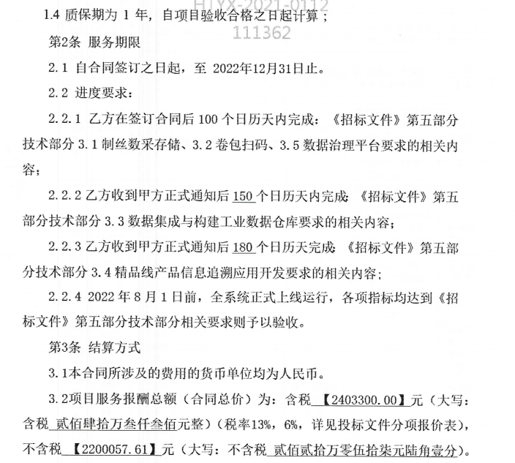
预算消耗% | 0% | 0% | 0% | 0% | 0% | 0% | 0%

以上费用不包括以下预付款：
日期 | 摘要 |  |  |  |  |  | 预付金额

 |  |  |  |  |  |  | -

YC202106001
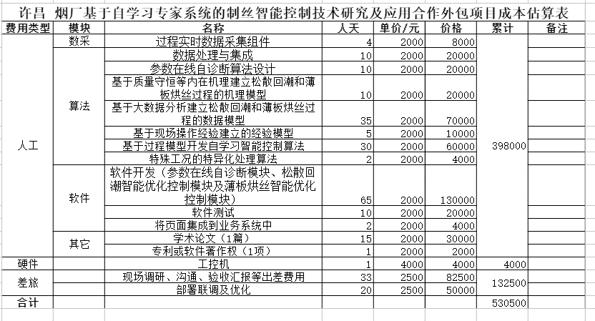
项目名称 |  |  | 许昌烟草基于自学习专家系统的制丝智能控制技术研究及应用
项目号 |  |  | YC202106001
项目负责人 |  |  | 李辉

合同金额 |  |  | 705,000.00
合同预算 |  |  | 534,500.00 |  | 不含税收入 |  | 665,094.34 |  | 0.80
 |  |  |  |  |  |  |  |  | 0.20
期间 | 工时 | 人工费用 | 采购成本 | 外包费 | 差旅费 | 其他 | 小计
2021-05-01 |  |  |  |  |  |  | -
2021-06-01 |  |  |  |  |  |  | -
2021-07-01 |  |  | - |  | 10,398.29 |  | 10,398.29
2021-08-01 |  |  |  |  |  |  | -
2021-09-01 |  |  |  |  | 4,932.23 |  | 4,932.23
2021-10-01 |  |  |  |  |  |  | -
2021-11-01 |  |  |  |  |  |  | -
2021-12-01 |  |  |  |  |  |  | -
2022-01-01 |  |  |  |  |  |  | -
2022-02-01 |  |  |  |  |  |  | -
2022-03-01 |  |  |  |  |  |  | -
2022-04-01 |  |  |  |  |  |  | -
2022-05-01 |  |  |  |  |  |  | -
2022-06-01 |  |  |  |  |  |  | -
2022-07-01 |  |  |  |  |  |  | -
2022-08-01 |  |  |  |  |  |  | - | 项目完成
2022-09-01 |  |  |  |  |  |  | -
2022-10-01 |  |  |  |  |  |  | -
合计 | - | - | - |  | 15,330.52 |  | 15,330.52
预算 | 2,024.00 | 307,000.00 | 4,000 | 35,000 | 75,000 | 56,000 | 477,000.00
预算消耗% | 0% | 0% | 0% |  | 20% |  | 3% |  |  | 0.71719148936
 |  |  |  |  |  |  |  |  |  | 0.28280851064

以上费用不包括以下预付款：
日期 | 摘要 |  |  |  |  |  | 预付金额

 |  |  |  |  |  |  |  |  |  |  | 质保期1年

 |  |  |  |  |  |  | -

